2026
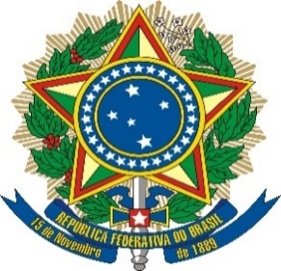

 | SENADO FEDERAL

RELAÇÃO DE EMPRESAS LICITANTES E CONTRATADAS PENALIZADAS PELO SENADO FEDERAL
Dados atualizados até 06/05/2026 |  |  |  |  |  |  |  |  | PERÍODO DE | VIGÊNCIA
PROCESSO Nº | RAZÃO SOCIAL / NOME EMPRESARIAL | CONTRATO Nº | CNPJ | PORTARIA Nº | PUBLICAÇÃO | DATA DA PUBLICAÇÃO | CATEGORIA DE SANÇÃO | ABRANGÊNCIA | Quantidade | Unidade | INÍCIO DA VIGÊNCIA | TÉRMINO DA VIGÊNCIA
00200.014671/2025-68 | DOLCISSIMO LANCHONETE E CAFE LTDA | 29/2025 | 20.278.105/0001-14 | 38/2026/DIRECON | D.O.U. Seção 1 | 2026-04-27 | IMPEDIMENTO DE LICITAR E CONTRATAR | UNIÃO FEDERAL | 60 | DIAS | 2026-04-27 | 2026-06-25
00200.018911/2025-01 | BK INSTITUIÇÃO DE PAGAMENTO LTDA | 95/2020 | 16.814.330/0001-50 | 43/2026/DIRECON | D.O.U. Seção 1 | 2026-04-28 | IMPEDIMENTO DE LICITAR E CONTRATAR | UNIÃO FEDERAL | 225 | DIAS | 2026-04-28 | 2026-12-08
00200.015564/2025-57 | BK INSTITUIÇÃO DE PAGAMENTO LTDA | 95/2020 | 16.814.330/0001-50 | 46/2026/DIRECON | D.O.U. Seção 1 | 2026-04-30 | IMPEDIMENTO DE LICITAR E CONTRATAR | UNIÃO FEDERAL | 75 | DIAS | 2026-04-30 | 2026-07-13
00200.009400/2025-91 | VICTOR DE ALMEIDA CANDEIAS SOARES BARBOSA | 90006/2025 | 55.384.733/0001-69 | 45/2026/DIRECON | D.O.U. Seção 1 | 2026-04-30 | IMPEDIMENTO DE LICITAR E CONTRATAR | UNIÃO FEDERAL | 60 | DIAS | 2026-04-30 | 2026-06-28
00200.002320/2025-12 | JVS IMPORTADORA E DISTRIBUIDORA LTDA | 12/2024 | 04.154.798/0001-87 | 44/2026/DIRECON | D.O.U. Seção 1 | 2026-04-30 | IMPEDIMENTO DE LICITAR E CONTRATAR | UNIÃO FEDERAL | 120 | DIAS | 2026-04-30 | 2026-08-27

